Commissions
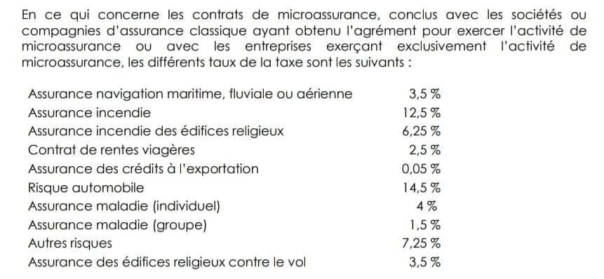
SIM' Assurances

 | Commissions & Frais

 |  |  | Trimestre 1 | Trimestre 2 | Trimestre 3 | Trimestre 4
 | Commission Distribution | 27.0% | 27.0% | 27.0% | 27.0% | 27.0%

 | Chargement pour distribution | 27.0% | 27.0% | 27.0% | 27.0% | 27.0%

 | Reprises de commissions | NA

 | Taxes | 7.25%

 |  | Source : | https://www.dgi.gouv.ci/assets/documents/LE%20SYSTEME%20FISCAL%20IVOIRIEN.pdf

